Ejercicio2
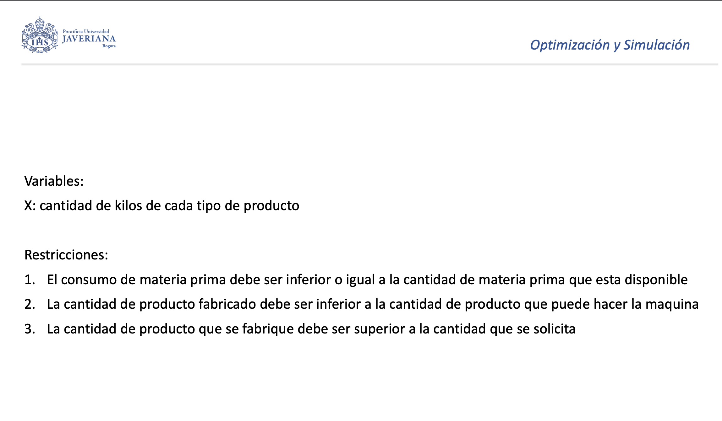
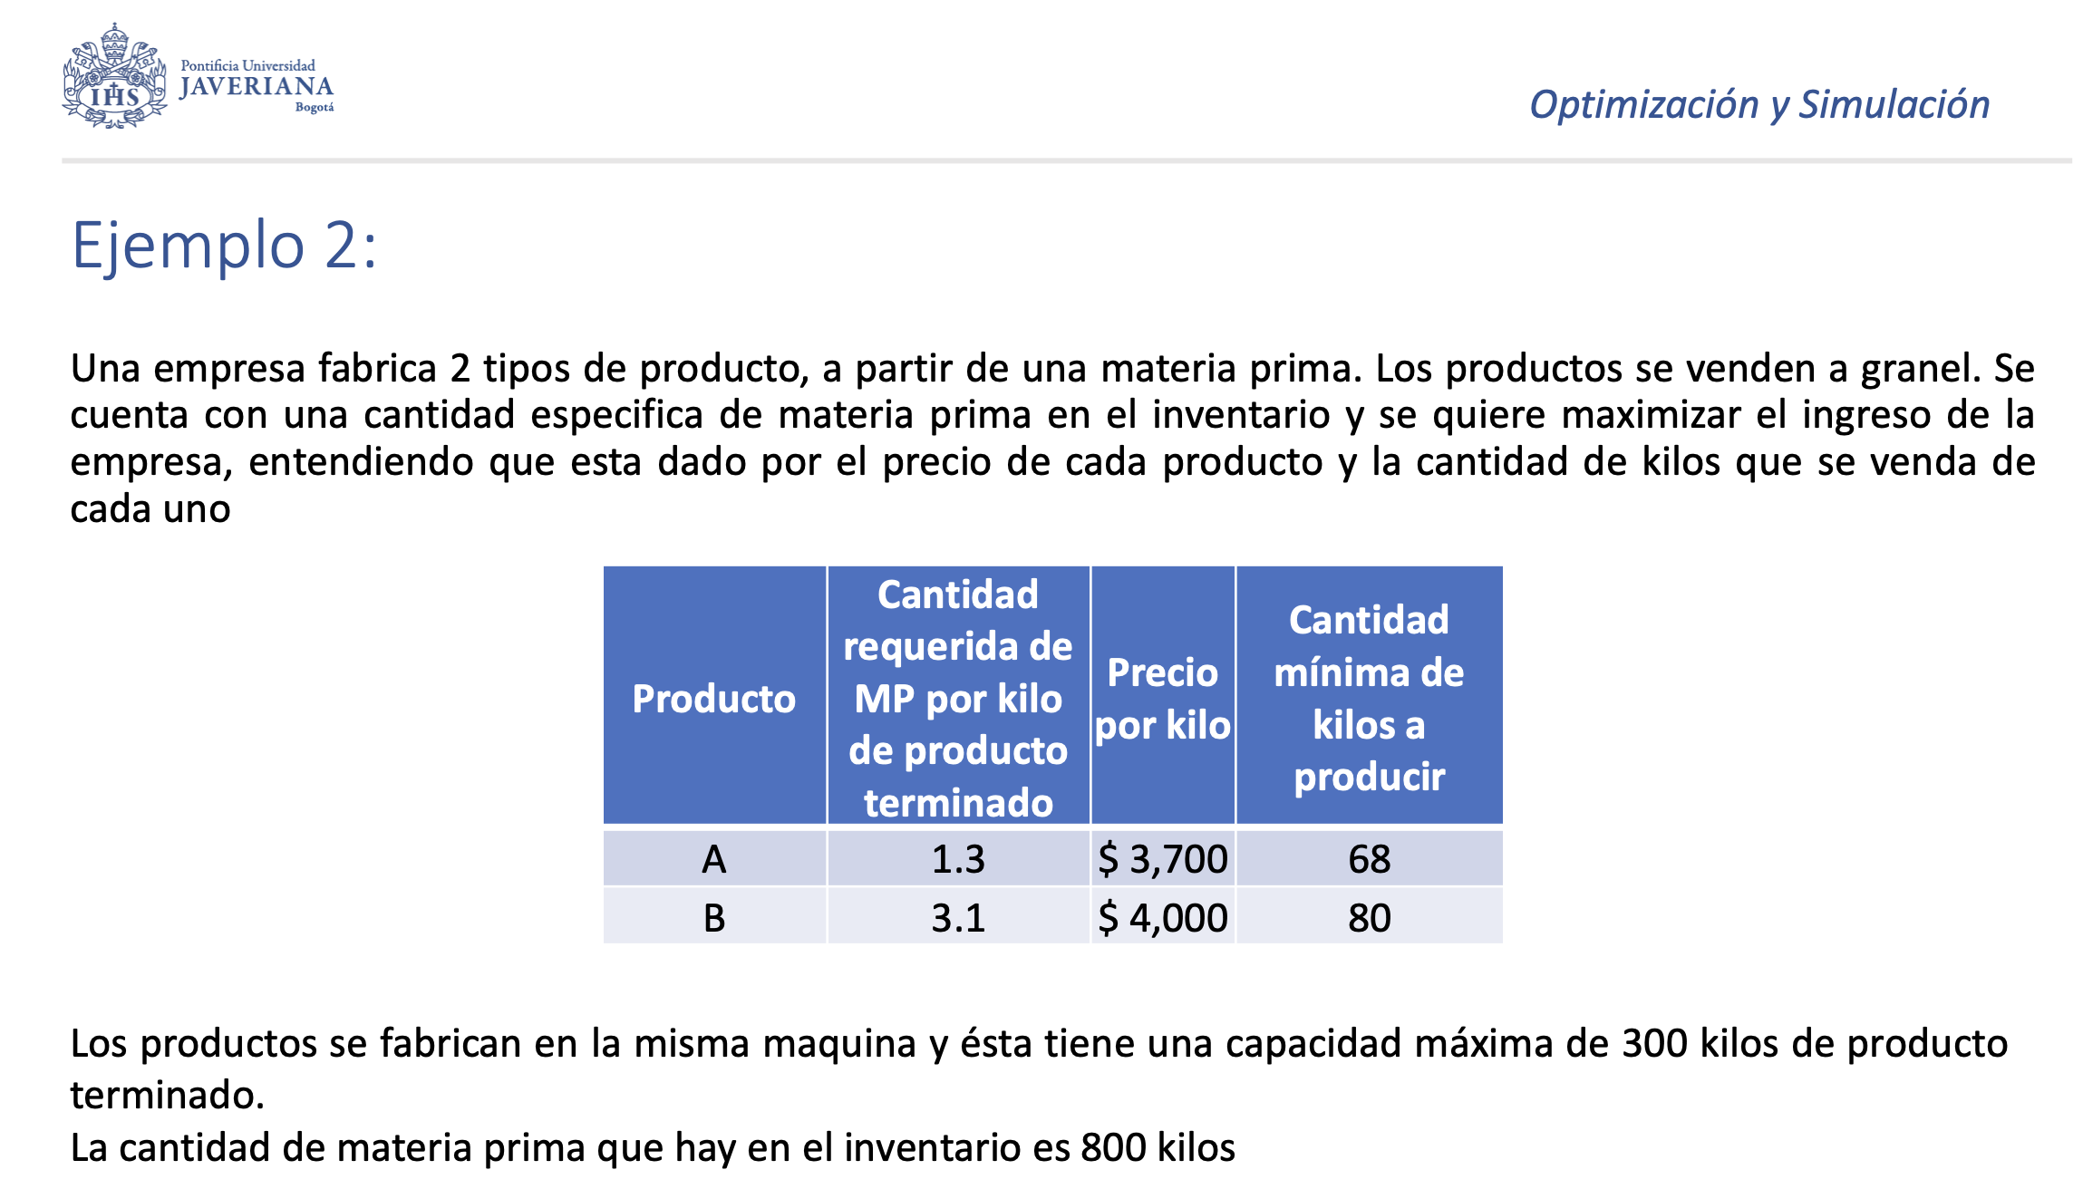

Producto | Cantidad requerida de inventario por kilo | Precio por kilo | Cantidad minima | Cantidad
A | 1.3 | 3700 | 68 | 72.222222222
B | 3.1 | 4000 | 80 | 227.77777778

 |  |  |  |  | LI |  | LD
Capacidad maquina | 300 |  |  |  | 300 | <= | 300 | 0 | V. Holgura
Inventario | 800 |  |  |  | 72.222222222 | >= | 68 | 4.2222222222 | V. Superavit
 |  |  |  |  | 227.77777778 | >= | 80 | 147.77777778 | V. Superavit
 |  |  |  |  | 800 | <= | 800 | 0 | V. Holgura
Conjuntos | Tipo de producto

Restricciones | Cantidad minima
 | Capacidad maquina |  |  |  | Maximizar | $1,178,333
 | Inventario
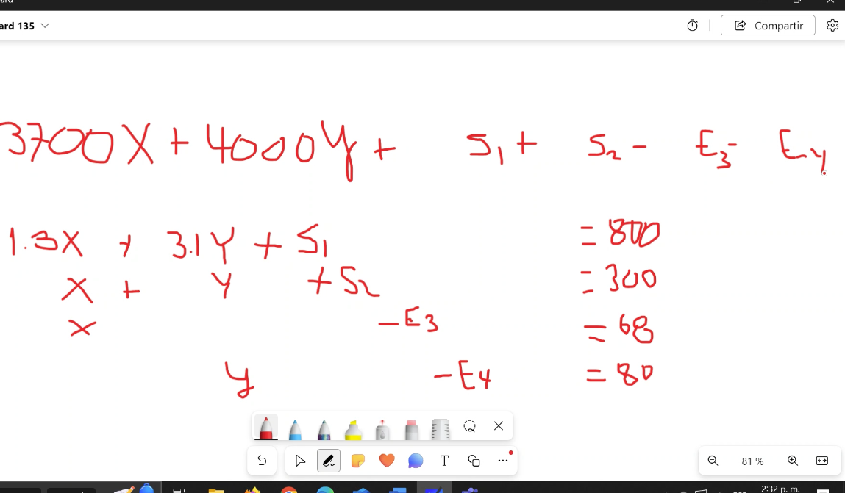
Decision | Cuanto producir de cada producto

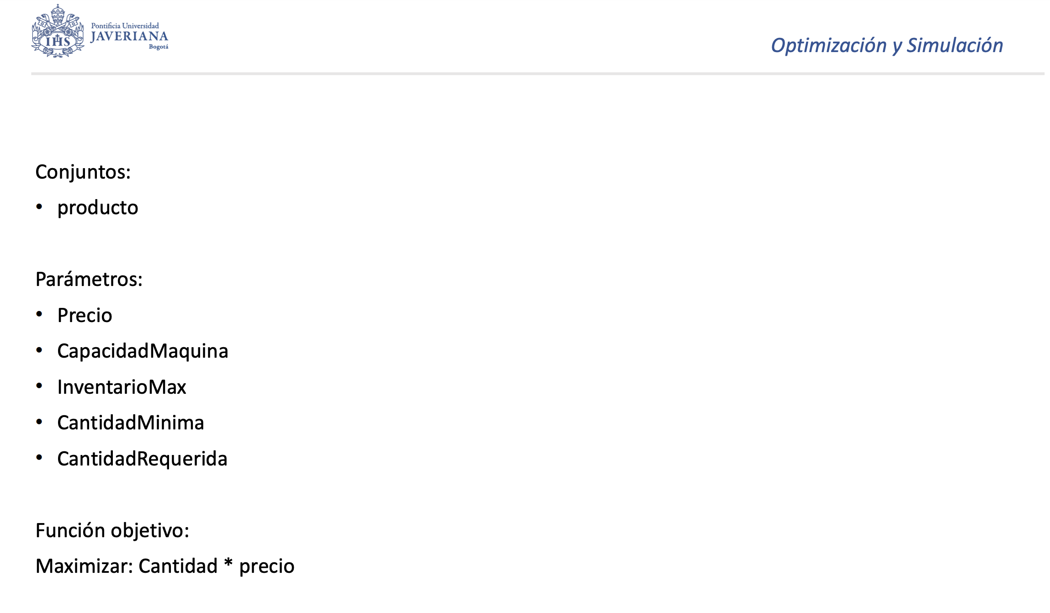
Parametros | Precio
 | Cantidad requerida
 | Inventario
 | Capacidad de la maquina

Funcion objetivo | Max ( Precio del producto A * XA + Precio del producto B * XB )

Hoja1
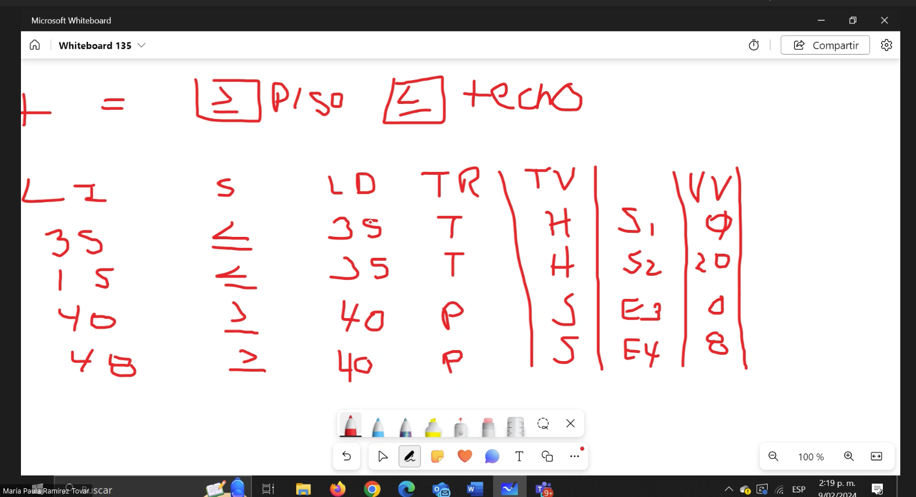

 | >= | PISO
 | <= | TECHO

LI | S | LD | TR | TV |  | VV | Costo reducido
35 | <= | 35 | T | Holgura | S1 | 0 | SI
15 | <= | 35 | T | Holgura | S2 | 20 | NO
40 | >= | 40 | P | Superavit | E3 | 0 | SI
48 | >= | 40 | P | Superavit | E4 | 8 | NO

